Leht1
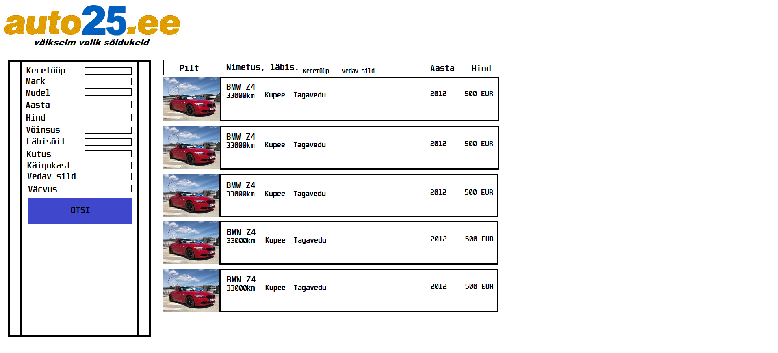
Martin Kivisikk
Tõnis Kõiv
11.a
Auto25 töökava

Auto25 on veebileht, mis sarnaneb auto24'le.

Kasutajana tahan autot osta.
Kasutajana tahan auto omadusi näha. (Pilt, nimetus, läbisõit jne.)
Kasutajana tahan sorteerida autosid nende omaduste järgi. (Mudel, kütusetüüp, käigukast)
Kasutajana tahan, et --, sest et --.
Kasutajana tahan, et --, sest et --.
Kasutajana tahan, et --, sest et --.

Backend | Veebruar 2020.
Frontend | Veebruar 2020.
Funktsionaalsus frontendile | Peale frontendi valmimist.

 |  | yeet

